APP_NAME
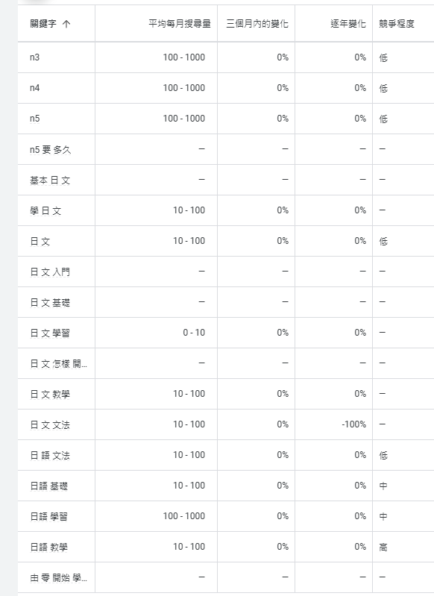
為了提高SEO，選擇一個包含關鍵字的APP名稱是很重要的。以下是一些具有SEO潛力的APP名稱建議：

1. 學日文熊貓
2. 熊貓日文入門 Panda Japanese Beginner
3. Panda日文學習
4. 從零開始學日文
5. 熊貓日語N5指南
6. 日文學習熊貓
7. 日語N5熊貓教學
8. 日文基礎學習熊貓
9. 熊貓日文N5基礎入門
10. 熊貓日文基礎入門
11. 熊貓從零開始入門學日文

這些名稱不僅包含了“日文”或“N5”等關鍵字，還突顯了熊貓的形象，能吸引更多用戶並提高搜索引擎的可見度。希望這些建議對你有幫助！

雖然目前的名稱已經相對簡潔，但可以考慮去掉括號，直接使用「熊貓日語學習 N5-N3」，這樣在某些搜索引擎中可能更易於索引。

熊貓日語學習
熊猫日语学习

